Ifi OCSB alapszakasz


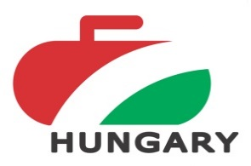
 | 2018. évi Ifi Országos Csapatbajnokság

 | Lányok - 2 kör

ALAPSZAKASZ EREDMÉNYEK

 |  | Vasas Girling |  |  | UTE Jégkristályok |  |  | Team Illyés |  |  | Pont | Button átlag cm | Nyert kő / Nyert end

A1 | Vasas Girling |  |  |  | 14 | - | 6 | 14 | - | 1 | 4 |  | 28
 |  |  |  |  | 4 | - | 2 | 4 | - | 1 |  |  | 8
A2 | UTE Jégkristályok | 6 | - | 14 |  |  |  | 16 | - | 0 | 2 |  | 22
 |  | 2 | - | 4 |  |  |  | 7 | - | 0 |  |  | 9
A3 | Team Illyés | 1 | - | 14 | 0 | - | 16 |  |  |  | 0 |  | 1
 |  | 1 | - | 4 | 0 | - | 7 |  |  |  |  |  | 1

 | Alapszakasz végeredménye: |  |  | 1. Vasas Girling |  |  | 8 pont

 |  |  |  | 2. UTE Jégkristályok 4 pont


 |  |  |  | 3. Team Illyés |  |  | 0 pont

